상품제안서
[파이롯트] 지워지는 3색볼펜 프릭션 0.5mm | 상품코드: S02493

 |  |  |  |  |  | 02-713-8555 | www.synergygift.co.kr
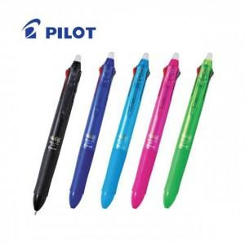

【상세/제작정보】 | .

【인쇄/포장옵션】 | 실크 / 포장불가능

【공급단가】 | 수량 | 100~ | 500~ | 1,000~ | 3,000~
*VAT별도 | 단가 | 8,370원 | 8,060원 | 7,750원 | 7,440원

【상품 URL】 | https://www.synergygift.co.kr:443/src/goods_detail.php?gdno=126

